Sheet1
ООО Сямэнь Няньвэй Резиновые и Пластиковые Изделия
Отчет о проверке внешнего вида / размеров
Стандартные/чертежные размеры |  |  | Фотография реального образца |  |  |  | Номер PI клиента: | NW1028002/21R
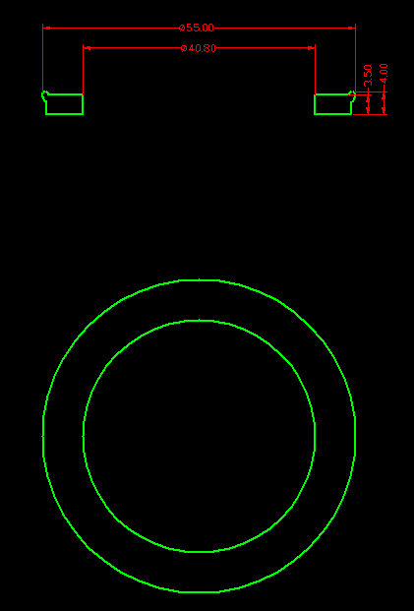 |  |  | 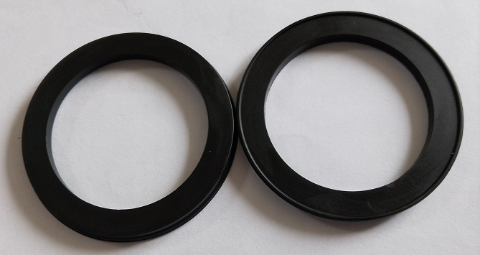 |  |  |  | Номер системы | NW481/21
 |  |  |  |  |  |  | Наименование: | FIL003GO - Rubber gasket
 |  |  |  |  |  |  | Дата проверки: | 2022-05-26
 |  |  |  |  |  |  | Проверяющий: | Lisa
Проверка | Стандарт |  |  |  |  |  | Фактические
Внешний вид 1 (форма) | Сравните с чертежом продукта (50X40,8X4) |  |  |  |  |  | Соответствует требованиям
Внешний вид 2 (поверхностная обработка) | Матовая поверхность |  |  |  |  |  | Соответствует требованиям
Внешний вид 3 (требования к поверхности) | Поверхность не должна иметь пятен, пузырей, царапин, цвет должен быть однородным, края должны быть ровными, заусенцы не должны превышать 0,1 мм. |  |  |  |  |  | Соответствует требованиям
Материал | NBR |  |  |  |  |  | Соответствует требованиям
Твердость | 60+/-5 Шор А |  |  |  |  |  | 56-60
Цвет | Черный |  |  |  |  |  | Соответствует требованиям
Количество | 5000 |  |  |  |  |  | 5050
Вес |  |  |  |  |  |  | 4.43G
NO. | Dimension Standard/mm | Dimension Type | Допуск |  | Min Dimension | Max Dimension | Actual Dimension | Result
 | Стандартные размеры | Тип размера | min (отрицательное отклонение) | максимальное (положительное отклонение) | Отрицательный допуск | Положительный допуск | Фактические размеры | Результат определения
Размер 1 | 3.5 | Linear | 0.15 | 0.15 | 3.35 | 3.65 | 3.5 | OK
Размер 2 | 4 | Linear | 0.15 | 0.15 | 3.85 | 4.15 | 4.08 | OK
Размер 3 | 55 | Diameter | 0.5 | 0.5 | 54.5 | 55.5 | 54.94 | OK
Размер 4 | 40.8 | Diameter | 0.5 | 0.5 | 40.3 | 41.3 | 40.95 | OK
Требования к упаковке Размер коробки, вес нетто/вес брутто | 5050 шт./коробка, размер коробки: 52*28*25 см, вес брутто: 22,4 кг. Всего 1 коробка. Доставка и сборка
Первая партия отгружена | Срок отгрузки: Количество: 5000 шт. |  |  |  |  |  | Остаток: 0
Решение | Продукция признана пригодной, разрешена к отгрузке.

